PIEZA 1
Ficha técnica recurso educativo

Unidad: | 11. Analisis de circuitos electronicos
Actividad de aprendizaje | 1
Tema: | 1
Diseñador instruccional: | Keila Faisury Bustamante Ruiz
Categoría: | Animación |  | Otro

Detalles
Descripción | Voz en off/Guion/Texto | Imagen
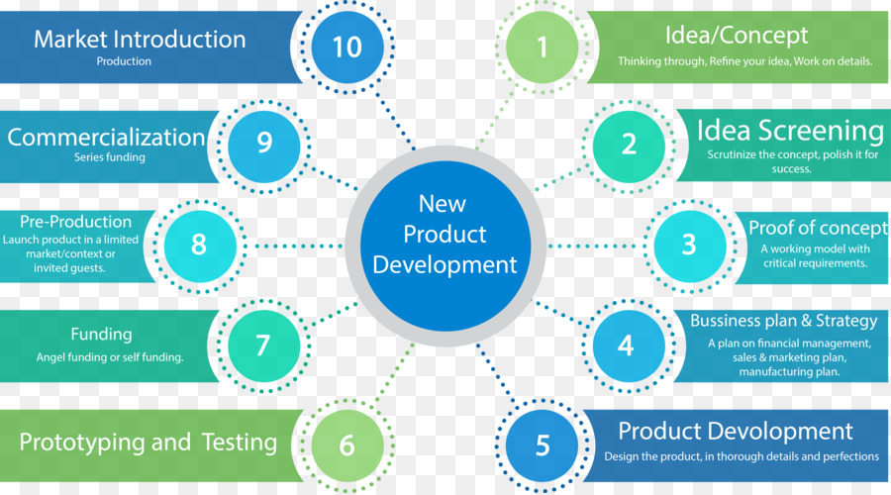 Diseñar mapa conceptual en png. Nombre de la imagen: metododediagnosticco.png | . | 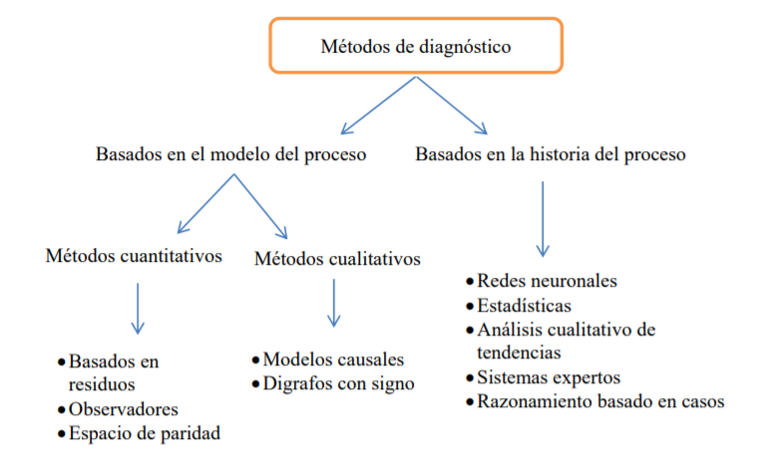

la idea es que se use este diseño como referencia, mismos colores.
categoría:
Referencias:

PIEZA 2
Ficha técnica recurso educativo

Unidad: | 11. Analisis de circuitos electronicos
Actividad de aprendizaje | 1
Tema: | 1
Diseñador instruccional: | Keila Faisury Bustamante Ruiz
Categoría: | Animación |  | Otro

Detalles
Descripción | Voz en off/Guion/Texto | Imagen
Por favor realizar este diseño enumerado del 1 al 5. Nombre de la imagen: infogramaetapas.png- Cada taps tendra el nombre de etapa1.png - etapa2.png - etapa3.png- etapa4.png - etapa5.png respectivamente. |  .
TITULO:
ETAPAS EN EL PROCESO DE TOMA DE DECISIONES.
por favor construir taps cada numero debe corresponder con el color del diseño de infograma.
muchas gracias
la idea es construir uno igual a este con el titulo "etapas en el proceso de toma de decisiones. enumerado del 1 al 5. los cuales daran paso a los taps que se construiran con los mismos colores de su numero correspondiente.
2
Etapa de diseño
Se identifican todas las posibles alternativas y se estudian, preferiblemente se debe hacer con el grupo de trabajo ya que así se puede garantizar que todos den su punto de vista y no pasen por alto ninguna particularidad del problema.
5
Etapa de revisión
Esta etapa, como su mismo nombre lo dice, sirve para revisar o probar la decisión que se tomó y si alcanza con los resultados que se requieren.
.
3
Etapa de selección
En esta etapa se busca escoger la alternativa más apropiada, dependiendo del objetivo que tienda la empresa y los recursos, se debe de tener en cuenta que la alternativa que se vaya a tomar debe de ser realizable para ayudar con la resolución del problema.
categoría:
Referencias:

4
Etapa implantación
Se realiza la decisión tomada que contribuye a la resolución del problema.
.

PIEZA 3
Ficha técnica recurso educativo

Unidad: | 11. Analisis de circuitos electronicos
Actividad de aprendizaje | 1
Tema: | 1
Diseñador instruccional: | Keila Faisury Bustamante Ruiz
Categoría: | Animación |  | Otro

Detalles
Descripción | Voz en off/Guion/Texto | Imagen
Diseñarinfografia. Nombre: infografiadedesiciones.png | . Tipos de decisiones • Decisiones de planificación Estas decisiones las toma la persona que lidera el proceso y se busca que la información sea muy beneficiosa y de alta calidad, ya que un error puede ser muy contraproducente para la empresa. • Decisiones de pilotaje Estas decisiones las toman las personas que están en un cargo medio, son los que ponen en práctica las decisiones del alto rango (decisiones de planificación), son muy útiles ya que ayudan a repartir óptimamente los recursos. • Decisiones de regulación Los que deben tomar este tipo de decisiones son los más inferiores de toda la organización, normalmente son supervisores o gerentes, toman las decisiones en las actividades rutinarias o actividades que se estén haciendo en ese momento. | 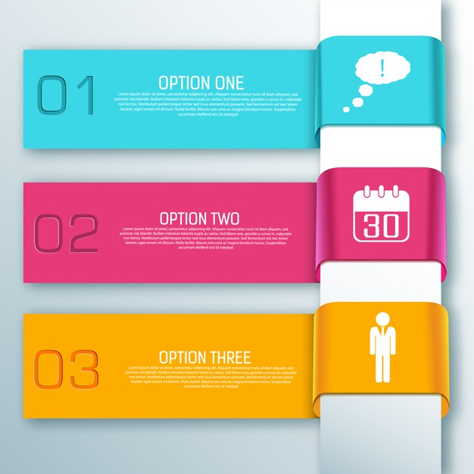

la idea es Construir una igual son la siguiente informaición. Por favor cambiar las imagenes por algo mas acorde a lo explicado , tipo dibujos tambien en blanco .
categoría:
Referencias:

PIEZA 8
Ficha técnica recurso educativo

Unidad: | 11. Analisis de circuitos electronicos
Actividad de aprendizaje | 1
Tema: | 1
Diseñador instruccional: | Keila Faisury Bustamante Ruiz
Categoría: | Animación |  | Otro

Detalles
Descripción | Voz en off/Guion/Texto | Imagen
Individualizar elementos. | los nombre para guardar cada imagen se dejan como comentario para facilitar la descripciòn. | 

electrico2png
electrico4.png
electrico5.png
electrico3png
electrico6png
electrico7.png
electrico1.png
categoría:
Referencias:

PIEZA 9
Ficha técnica recurso educativo

Unidad: | 11. Analisis de circuitos electronicos
Actividad de aprendizaje | 2
Tema:
Diseñador instruccional: | Keila Faisury Bustamante Ruiz
Categoría: | Animación |  | Otro

Detalles
Descripción | Voz en off/Guion/Texto | Imagen
Eliminar fondo o redibujar. Nombre de la imagen profesor1.png |  | 

categoría:
Referencias: | la imagen se encuentra en google como matematico dibujo

PIEZA 10
Ficha técnica recurso educativo

Unidad: | 11. Analisis de circuitos electronicos
Actividad de aprendizaje | 2
Tema:
Diseñador instruccional: | Keila Faisury Bustamante Ruiz
Categoría: | Animación |  | Otro

Detalles
Descripción | Voz en off/Guion/Texto | Imagen
redibujar nombre circuitomixto2.png |  | 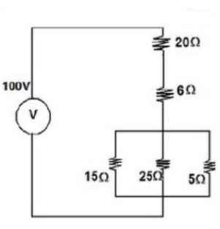

categoría:
Referencias: | la imagen se encuentra en google como matematico dibujo

PIEZA 12
Ficha técnica recurso educativo

Unidad: | 11. Analisis de circuitos electronicos
Actividad de aprendizaje | 2
Tema:
Diseñador instruccional: | Keila Faisury Bustamante Ruiz
Categoría: | Animación |  | Otro

1
4
5
Detalles
Descripción | Voz en off/Guion/Texto | Imagen
redibujar nombre profesor2.png | por favor generar una sola imagen con los elementos seleccionados y en el orden marcados, la imagen de esta secciòn es a modo de ejemplo de bloque. | 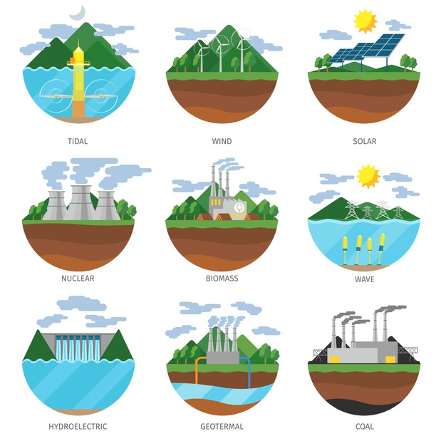

2
3
6
categoría:
Referencias: | la imagen se encuentra en freepik.es generacion de energia

